画面説明
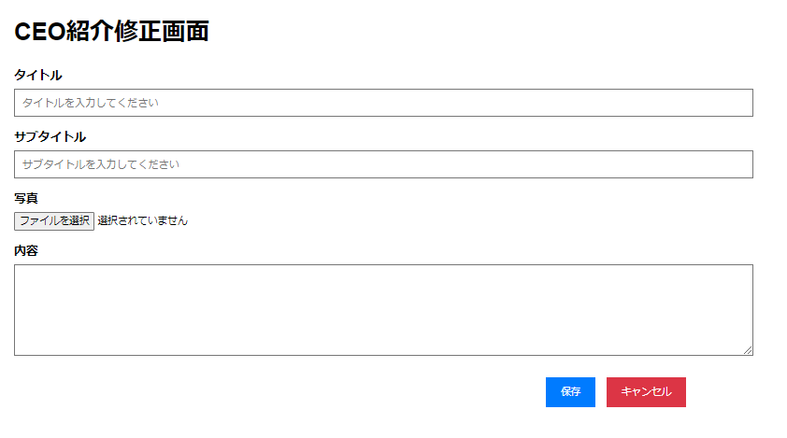 | 遷移された場所 | 画面紹介 | 操作
 | 管理 | この画面はCEO紹介を修正する画面です。 | CEO紹介内容を 修正することができます。

1

2
3
4
5
6

8
7

9

10
11

